상품제안서
스터디 미니워드북(주문제작형) | 상품코드: F19627

 |  |  |  |  |  |  | 02-412-0044 | www.easy1.co.kr
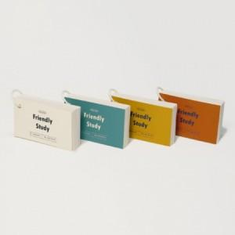

【상세/제작정보】 | 표지-양면 풀칼라/내지 단면 먹1도

【인쇄/포장옵션】 | 풀칼라 / OPP(비닐)

【공급단가】 | 수량 | 500~ | 1,000~ | 3,000~ | 5,000~ | 10,000~
*VAT별도 | 단가 | 970원 | 940원 | 910원 | 870원 | 840원

【상품 URL】 | https://dev.easy1.co.kr:443/src/goods_detail.php?gdno=19627

